別添１、２
（別添１） システム概要図

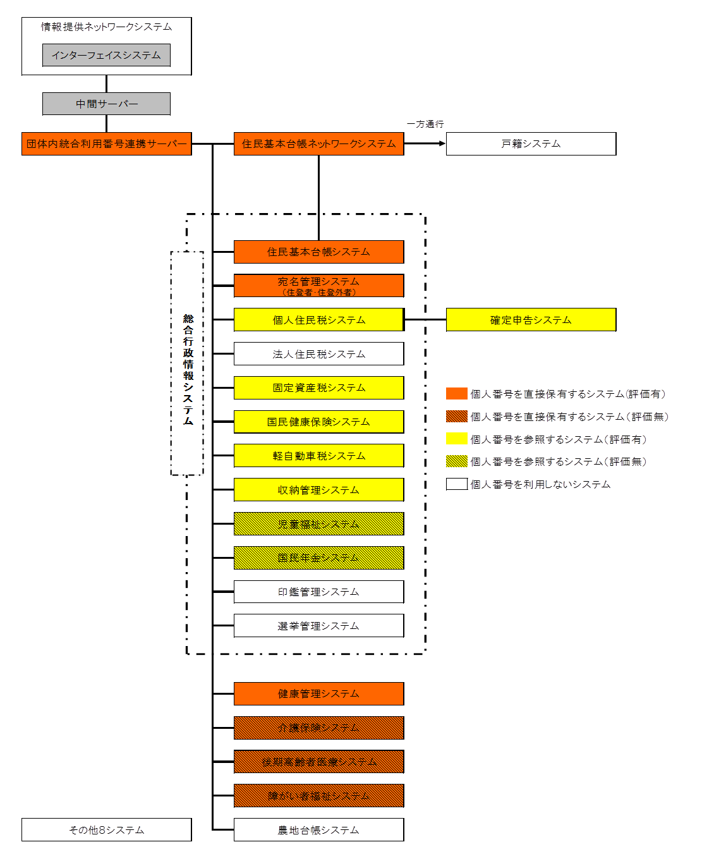

（別添２） 各システムの個人番号へのアクセス

１．個人番号にアクセスできるシステム

個人番号を直接保有するシステム | 団体内統合利用番号連携サーバー、住民基本台帳ネットワークシステム、総合行政情報システム（住民基本台帳システム、宛名管理システム）、健康管理システム、介護保険システム、後期高齢者医療システム、障がい者福祉システム

他のシステムを参照することで個人番号にアクセスできるシステム | 総合行政情報システム（個人住民税システム、固定資産税システム、国民健康保険システム、軽自動車税システム、収納管理システム、児童福祉システム、国民年金システム）、確定申告システム

２．個人番号にアクセスできないシステム

ネットワークが物理的に分離しているシステム | 財務会計システム、公会計システム、上下水道システム、住宅管理システム、GIS、起債管理システム、人事給与システム、例規システム、

ネットワークが論理的に分離しているシステム

ネットワークは接続しているが、アクセス制御しているシステム | 総合行政情報システム（選挙管理システム、印鑑管理システム、法人住民税システム、）、農地台帳システム、戸籍システム

